Sheet1
 |  |  |  |  |  |  |  |  |  |  |  |  |  |  |  |  |  | ver.0.0
Java 言語 理解度テスト問題
≪解答用紙≫
 |  |  |  |  |  |  |  |  |  |  |  | 氏名： 梶谷直幹
 |  |  |  |  |  |  |  |  |  |  |  |  |  |  |  |  |  |  | 0 | ／ | 60
 | ◆問題１ データ型・演算子・式 （計15点） |  |  |  |  |  |  |  |  |  |  |  |  |  |  |  |  |  |  |  | 15点満点
 | 問① |  | A. | int |  |  |  |  |  |  |  |  |  |  |  |  |  |  |  |  | 1
 | 問② |  | A. | float |  |  |  |  |  |  |  |  |  |  |  |  |  |  |  |  | 1
 | 問③ |  | A. | double |  |  |  |  |  |  |  |  |  |  |  |  |  |  |  |  | 1
 | 問④ |  | A. | char |  |  |  |  |  |  |  |  |  |  |  |  |  |  |  |  | 1
 | 問⑤ |  | A. | 2 |  |  |  |  |  | バイト |  |  |  |  |  |  |  |  |  |  | 1
 | 問⑥ |  | A. | >=100 |  |  |  |  |  |  |  |  |  |  |  |  |  |  |  |  | 1
 | 問⑦ |  | A. | a |  |  |  |  |  |  |  |  |  |  |  |  |  |  |  |  | 1
 | 問⑧ |  | A. | 加算： |  | + |  | 減算： | ー |  | 乗算： |  | ＊ |  | 除算： | / |  |  |  |  | 1
 | 問⑨ |  | A. | 余り |  |  |  |  |  |  |  |  |  |  |  |  |  |  |  |  | 1
 | 問⑩ |  | A. |  |  |  |  |  |  |  |  |  |  |  |  |  |  |  |  |  | 1
 | 問⑪ |  | A. | 関係演算子： |  |  | a |  | 等値演算子： |  |  | ｂ |  | 論理演算子： |  |  | c |  |  |  | 3
 | 問⑫ |  | A. | インクリメント： |  |  | ”++” |  |  |  | デクリメント： |  |  | ”--” |  |  |  |  |  |  | 1
 | 問⑬ |  | A. | a |  |  |  |  |  |  |  |  |  |  |  |  |  |  |  |  | 1

 | ◆問題２ 制御の流れ（計5点） |  |  |  |  |  |  |  |  |  |  |  |  |  |  |  |  |  |  |  | 5点満点
 | 問① |  | A. | if |  |  |  |  |  |  |  |  |  |  |  |  |  |  |  |  | 1
 | 問② |  | A. | elseif |  |  |  |  |  |  |  |  |  |  |  |  |  |  |  |  | 1
 | 問③ |  | A. | d |  |  |  |  |  |  |  |  |  |  |  |  |  |  |  |  | 1
 | 問④ |  | A. | d |  |  |  |  |  |  |  |  |  |  |  |  |  |  |  |  | 2

 | ◆問題３ メソッドとプログラム構造（計5点） |  |  |  |  |  |  |  |  |  |  |  |  |  |  |  |  |  |  |  | 5点満点
 | 問① |  | A. | d |  |  |  |  |  |  |  |  |  |  |  |  |  |  |  |  | 2
 | 問② |  | A. | a |  |  |  |  |  |  |  |  |  |  |  |  |  |  |  |  | 1
 | 問③ |  | A. | a |  |  |  |  |  |  |  |  |  |  |  |  |  |  |  |  | 2

 | ◆問題４ 配列とリストとマップ（計9点） |  |  |  |  |  |  |  |  |  |  |  |  |  |  |  |  |  |  |  | ９点満点
 | 問① |  | A. | ｂ |  |  |  |  |  |  |  |  |  |  |  |  |  |  |  |  | 2
 | 問② |  | A. | 0 |  |  |  |  |  |  |  |  |  |  |  |  |  |  |  |  | 1
 | 問③ |  | A. | d |  |  |  |  |  |  |  |  |  |  |  |  |  |  |  |  | 2
 | 問④ |  | A. | asList |  |  |  |  |  |  |  |  |  |  |  |  |  |  |  |  | 2
 | 問⑤ |  | A. | d |  |  |  |  |  |  |  |  |  |  |  |  |  |  |  |  | 2

 | ◆問題５ オブジェクト（計4点） |  |  |  |  |  |  |  |  |  |  |  |  |  |  |  |  |  |  |  | ４点満点
 | 問① |  | A. | c |  |  |  |  |  |  |  |  |  |  |  |  |  |  |  |  | 1
 | 問② |  | A. | d |  |  |  |  |  |  |  |  |  |  |  |  |  |  |  |  | 2
 | 問③ |  | A. |  |  |  |  |  |  |  |  |  |  |  |  |  |  |  |  |  | 1

 | ◆問題６ 入出力（計6点） |  |  |  |  |  |  |  |  |  |  |  |  |  |  |  |  |  |  |  | ６点満点
 | 問① |  | A. | a |  |  |  |  |  |  |  |  |  |  |  |  |  |  |  |  | 1
 | 問② |  | (a) | A. |  |  |  |  |  |  |  |  |  |  |  |  |  |  |  |  | 1
 |  |  | (b) | A. | ロ |  |  |  |  |  |  |  |  |  |  |  |  |  |  |  | 1
 |  |  | (c) | A. | ホ |  |  |  |  |  |  |  |  |  |  |  |  |  |  |  | 1
 |  |  | (d) | A. | ロ |  |  |  |  |  |  |  |  |  |  |  |  |  |  |  | 1
 |  |  | (e) | A. | ニ |  |  |  |  |  |  |  |  |  |  |  |  |  |  |  | 1

 | 選択群： |  |  | (イ) FileWriter |  |  |  | (ロ) FileReader |  |  | (ハ) StringWriter
 |  |  |  | (ニ) PrintWriter |  |  |  | (ホ) FileInputStream

 | ◆問題７ その他（計6点） |  |  |  |  |  |  |  |  |  |  |  |  |  |  |  |  |  |  |  | ６点満点
 | 問① |  | A. | b |  |  |  |  |  |  |  |  |  |  |  |  |  |  |  |  | 1
 | 問② |  | A. | g |  |  |  |  |  |  |  |  |  |  |  |  |  |  |  |  | 1
 | 問③ |  | A. | h |  |  |  |  |  |  |  |  |  |  |  |  |  |  |  |  | 1

 | 選択群： |  |  | (a) アセンブラ |  |  |  | (b) データコード |  |  | (c) ドレスコード |  |  | (d) コンパイラ |  |  | (e) エディタ
 |  |  |  | (f) オブジェクトコード |  |  |  | (g) オーガナイザ |  |  | (h) リンカ |  |  | (i) プロセッサ
 |  |  |  | (j) 表計算ソフト |  |  |  | (k) コントローラ |  |  | （l）クラスファイル

 | 問④ |  | A. | c |  |  |  |  |  |  |  |  |  |  |  |  |  |  |  |  | 3

 | ◆問題８ Java コード読み込み
 | 以下のコードを読んで、出力結果を答えなさい。（計10点）
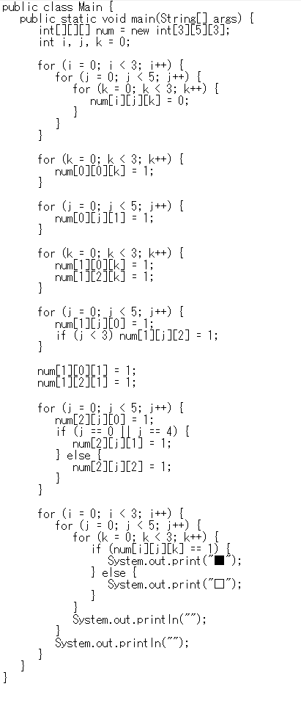

 |  | A. |  |  |  |  |  |  |  |  |  |  |  |  |  |  |  |  |  |  | 10

